상품제안서
샤오미펜 3P 내츄럴 펜슬파우치세트 | 상품코드: S45881

 |  |  |  |  |  |  | 02-713-8555 | www.synergygift.co.kr
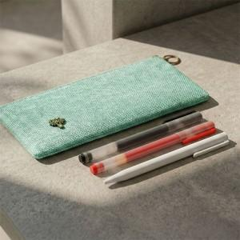

【상세/제작정보】 | <span style="font-size: 11pt;">*은은한 컬러감과 고급스러운 린넨느낌의 폴리소재</span><br><span style="font-size: 11pt;">*여유있는 수납공간</span><br><span style="font-size: 11pt;">*샤오미내츄럴펜1P와 샤오미미겔펜2P로 가성비 높은 구성</span>

【인쇄/포장옵션】 | 레이저, 풀칼라, DTF컬러필름(파우치) / OPP(비닐)

【공급단가】 | 수량 | 50~ | 100~ | 300~ | 1,000~ | 5,000~
*VAT별도 | 단가 | 3,930원 | 3,780원 | 3,600원 | 3,450원 | 3,330원

【상품 URL】 | https://www.synergygift.co.kr:443/src/goods_detail.php?gdno=45881

